初めに
はじめに

1 | すべてのシートのすべてのセルに対して、アイコンを描画することが出来ます
 | アイコンのサイズに制約はありません。(16x16,64x64等々)
 | キャンバスシートはあくまでも目安です。
 | シートを追加しても問題ありません。

2 | ImageMsoを指定して、Officeに標準で登録されているアイコンを読込むことが出来ます
 | 透明色や半透明色は反映されます。
 | 以下のサイトで検索すると非常に便利です。
 | http://ymrt.dip.jp/imagemso/index.html

3 | 対応しているファイル形式
 | 読込める画像のサイズに制約はありません。(ただし、大きすぎると予期せぬ不具合の原因になります)
 | PNG, BMP, ICO, JPG, GIFファイルを読込むことが出来ます。
 | 透明色や半透明色は反映されます。

 | PNG, BMP, ICOファイルで保存することが出来ます。
 | PNGファイルを指定すれば、透明色や半透明色は保存されます。

4 | 透明色について
 | セルの色が「塗つぶしなし」（色なし）となっているセルは、網掛けの有無にかかわらず透明色となります。
 | ※当ツールでは「白色」との違いを強調するために網掛けで表現するようにしています。

5 | 半透明色（アルファチャンネル）について
 | 次の「6.」を参照ください。

6 | キャンバスにあらわれる謎の数字について
 | 網掛けセルにあらわれる数字(1～254)はアルファチャンネル値(半透明度)です
 | ただしフォント色を背景色と同じにしてあるので、一見すると見えなくなっています。
 | 自分で数値を書き換えることで、半透明度合いを変更することが可能です。
 | "網掛けを削除する" または "数値を削除する" とアルファチャンネルが無効になり、不透明色となります。
 | フォント色は変更してもアルファチャンネルに影響を与えません。

7 | マイクロソフトのサイトで推奨しているカラーは、スタイルに登録してあります
 | https://docs.microsoft.com/ja-jp/office/dev/add-ins/design/add-in-icons-monoline#palette
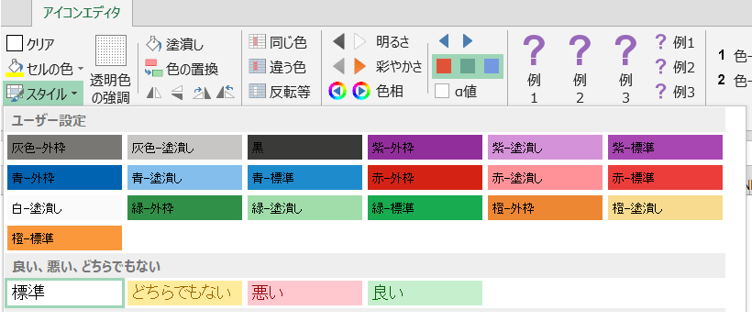

便利な機能

8 | 複数画像の一括読込・一括保存が出来ます

9 | アイコン画像を図形に変換
 | サンプル表示をクリックすれば、リボンに画像を表示するだけでなく
 | クリップボードにも画像がコピーされるため、図形として貼り付けることが出来ます。

10 | オートシェイプから画像を取込めます
 | アイコン例 | オートシェイプ

11 | 文字の入力方法
 | 適当なセルに好みのフォント・サイズ・色・場合によっては背景色で文字を入力し、
 | セルをコピーして、「画像を貼付」コマンドで作業用の領域に貼付けます。
 | アイコン例 | セル
 |  | 文字

12 | 以下のユーザ定義のワークシート関数が使用できます
 | 色を数値で取扱い、演算などが可能です。
 | 16進数の値は、「数値→色」コマンドでセルに反映させることが出来ます。

 | Cell2RGBA()
 | セルに適用されるRGBAカラーを取得します(Aはアルファ値)
 | 引数
 | 対象のセル
 | 戻り値
 | RGBAの16進数(ただし透明は0)
 | 例：$FF8080FF
 | 使用例
 | =Cell2RGBA(A1)

 | Cell2RGB()
 | セルに適用されるRGBカラーを取得します
 | 引数
 | 対象のセル(省略時はセル関数の設定されているセル)
 | 戻り値
 | RGBAの16進数(ただし透明は0)
 | 例：$FF8080
 | 使用例
 | =Cell2RGB(A1)

 | Cell2Red()
 | Cell2Green()
 | Cell2Blue()
 | セルに適用されるRGBのいずれかの色を取得します
 | 引数
 | 対象のセル(省略時はセル関数の設定されているセル)
 | 戻り値
 | 対象の色の値(0～255)
 | 使用例
 | =Cell2Red(A1)

 | Hex2Red()
 | Hex2Green()
 | Hex2Blue()
 | 16進数のRGB(またはRGBA)のいずれかの色の部分を取得
 | 引数
 | 16進数のRGBまたはRGBA
 | 戻り値
 | 対象の色の値(0～255)
 | 使用例
 | =Hex2Red("$80FF00")
 | =Hex2Red("$80FF00FF")

 | RGB2Hex()
 | 16進数のRGBを取得します
 | 引数
 | Redの値,Greenの値,Blueの値
 | 戻り値
 | RGBの16進数
 | 例：$FF8080
 | 使用例
 | =RGB2Hex(255,128,128)

